상품제안서
[아남] 가정용 고용량 충전기 2포트 2.1A _8핀케이블포함 | 상품코드: S21544

 |  |  |  |  |  |  | 02-713-8555 | www.synergygift.co.kr
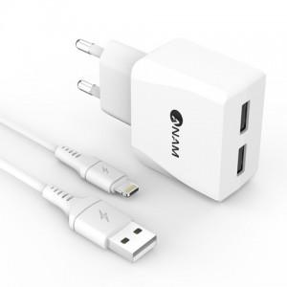

【상세/제작정보】

【인쇄/포장옵션】 | 레이저 / 포장지포장

【공급단가】 | 수량 | 100~ | 500~ | 1,000~ | 3,000~ | 5,000~
*VAT별도 | 단가 | 4,180원 | 4,030원 | 3,870원 | 3,720원 | 3,620원

【상품 URL】 | https://www.synergygift.co.kr:443/src/goods_detail.php?gdno=21544

